目录
财务报表体系
序号 | 报表种类 | 具体项目 | 报表序号 | 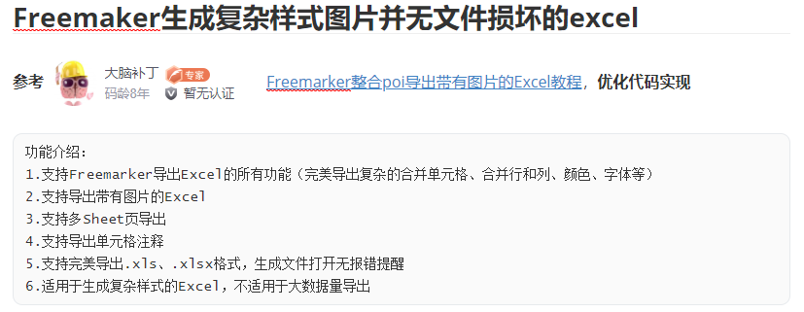
1 | 基本报表 | 资产负债表--月报 | 表1
 |  | 利润表--月报
 |  | 现金流量表--月报
2 | 往来报表 | 应收帐款明细及帐龄分析表--月报 | 表1-1
 |  | 应付帐款明细及帐龄分析表--月报 | 表1-2
 |  | 其他应收款明细及帐龄明细表--月报 | 表1-3
 |  | 其他应付款明细及帐龄明细表--月报 | 表1-4
 |  | 预收预付帐款明细表--月报 | 表1-5
3 | 资金报表 | 短期借款、长期借款明细表--月报 | 表1-6
 |  | 实收资本明细表--月报 | 表1-7
 |  | 资金周报表（按帐户）--周报 | 表1-8
 |  | 收支月报表--月报 | 表1-9
4 | 资产报表 | 短期投资明细表--月报 | 表1-10
 |  | 长期投资明细表--月报 | 表1-11
 |  | 固定资产明细表--月报 | 表1-12
 |  | 无形资产、长期待摊费用明细表--月报 | 表1-13
5 | 营运报表 | 收入结构明细表--月报 | 表2-1
 |  | 投资收益明细表 | 表2-2
 |  | 费用结构明细表--月报 | 表2-3
 |  | 高级管理人员费用明细表-月报 | 表2-4

